大型(49+10)
大型バス座席表 (有)北関東観光
大型車 ５９名乗車
正座席４９席補助席１０席
備考：全席前向仕様

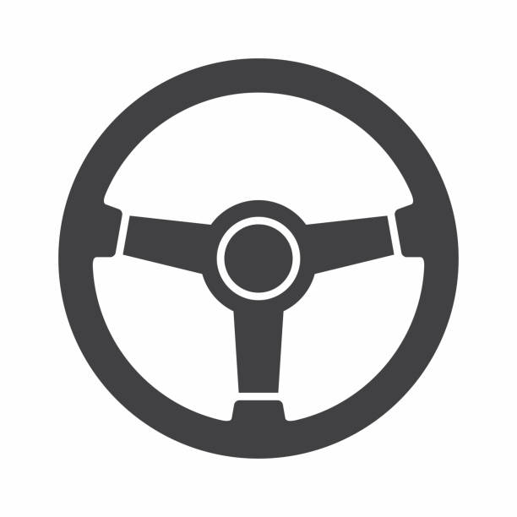
補ー５０
補ー５１
補ー５２
補ー５３
補ー５４
補ー５５
補ー５６
補ー５７
補ー５８
補ー５９

出入口
 | ①列目 | ②列目 | ③列目 | ④列目 | ⑤列目 | ⑥列目 | ⑦列目 | ⑧列目 | ⑨列目 | ⑩列目 | ⑪列目 | ⑫列目

